Sayfa1
 | FORM NO : LAB.FRM.31 / 06.03.2015 / Rev. 0
 | BİRİM : SERTİFİKASYON |  | DÖNEM: 2015 | SAYFA NO:

SICAKLIK DAYANIM TESTİ RAPORU

Tarih | 2017-11-01
Rapor Kodu | 011117.ALU.01
Ürün | ALUAFS.F
Çap | Ø127 mm
Boy | 1 m
Test Sonucu
Süre(dk) | Giriş Sıcaklığı (˚C) | Çıkış Sıcaklığı (˚C) | Fotoğraf No. | Değerlendirme
0 | - | - | 1 | Numune 1 saat boyunca 300 ºC giriş sıcaklığında test edildi. Deney esnasında ve sonunda numune fotoğraflandı, numunede açılma ve yırtılma gözlemlenmedi.
15 | 299 | 231 | 2
30 | 304 | 235 | 3
45 | 301 | 232 | 4
60 | 299 | 234 | 5

FOTOĞRAFLAR
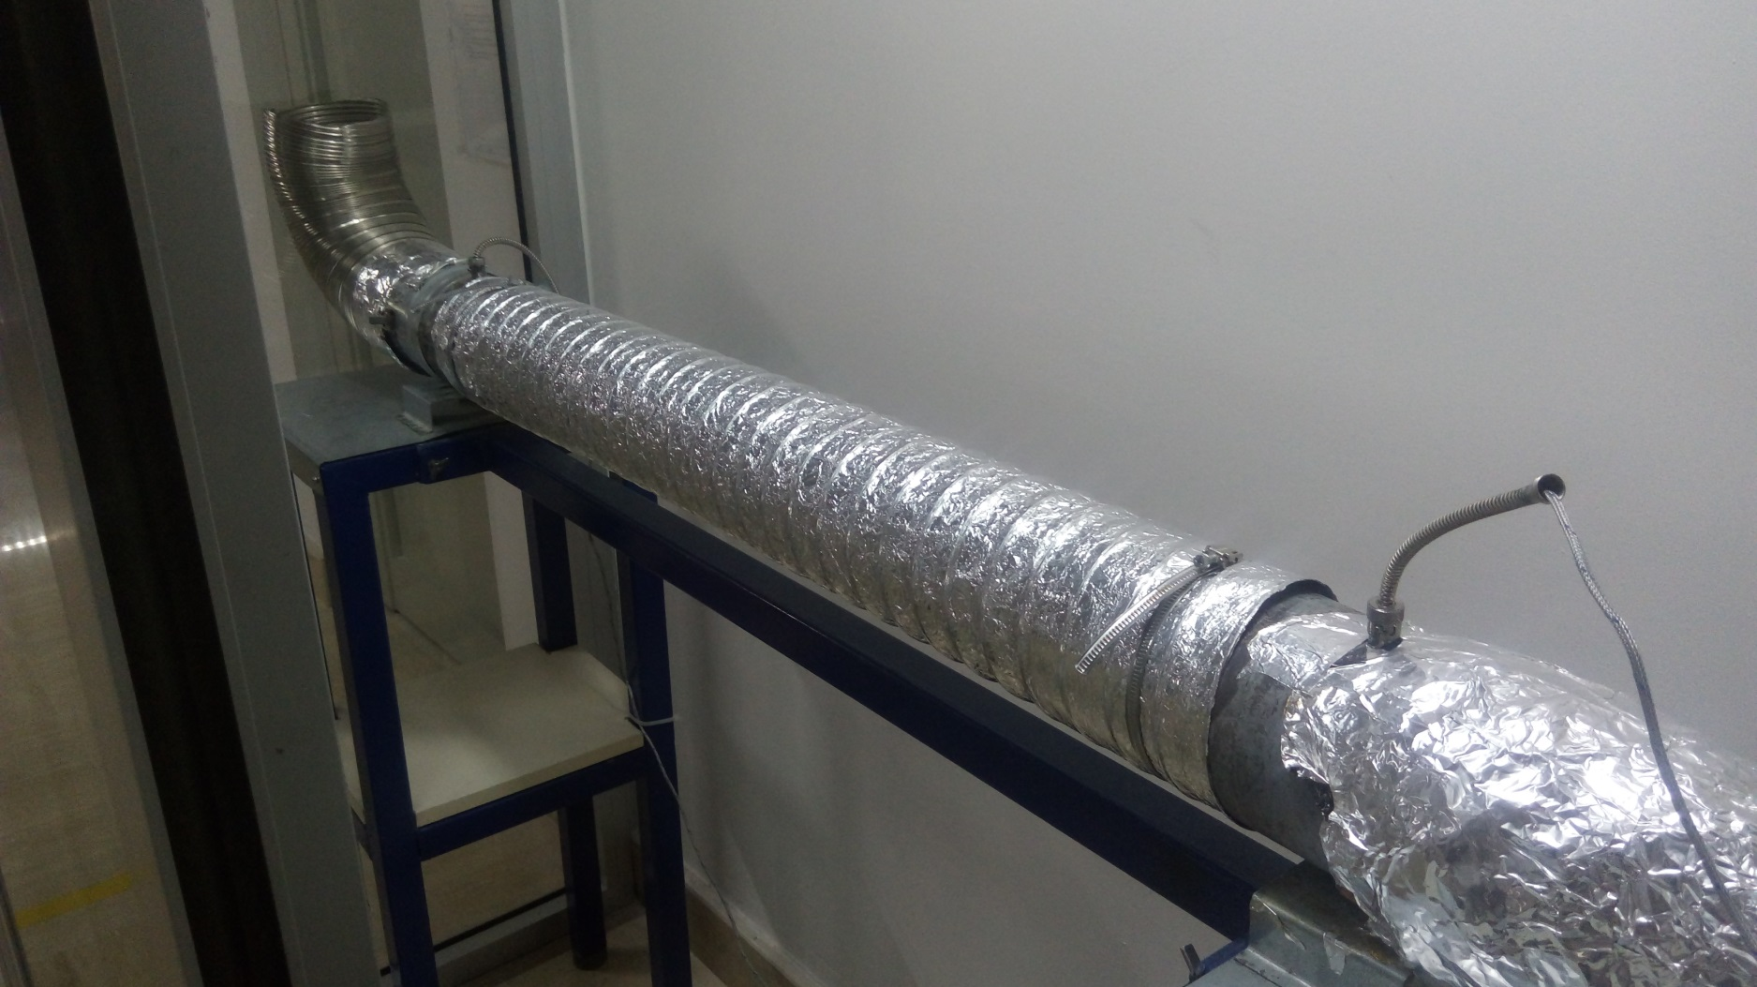

1

2

3

4

5

